ฝายสินธุกิจปรีชา
 | โครงการสอบเทียบอาคารชลประทาน
 | สำนักบริหารจัดการน้ำและอุทกวิทยา กรมชลประทาน
 | (งบประมาณเงินทุนหมุนเวียนเพื่อการชลประทาน ปี 2554)

1 | ข้อมูลทางกายภาพ
 | 1.1 ข้อมูลระบบส่งน้ำที่ตั้งของอาคาร
 | - ข้อมูลทั่วไปของอาคาร |  | ปตร.เข้าคลองสายใหญ่ ฝายสินธุกิจปรีชา |  |  |  | อาคาร
 | - โครงการ |  | โครงการส่งน้ำและบำรุงรักษา แม่แฝก-แม่งัด
 | - ตำแหน่งที่ตั้ง กม. |  | 0+000 |  |  | คลองสายใหญ่
 | อำเภอ |  | สันทราย |  |  | จังหวัด | เชียงใหม่
 | - พิกัด |  | N 2112300 |  | E 495200
 | - ลักษณะคลอง |  | ÿ คลองดิน |  | ÿ คลอดดาดคอนกรีต

 | 1.2 ข้อมูลอาคาร
 | - ชื่ออาคาร
 | - ประเภทบาน ÿ ประตูระบายน้ำบานตรง (Sluice gate) |  |  |  |  | 2 | บาน
 |  |  | ขนาดบาน | กว้าง |  | 3.00 | เมตร
 |  |  |  | สูง |  | - | เมตร
 | - ระดับพื้น Inlet |  |  |  |  | - | เมตร (ร.ท.ก.)
 | - ระดับพื้น Outlet |  |  |  |  | - | เมตร (ร.ท.ก.)
 | - ระดับพื้นธรณีอาคาร |  |  |  |  | 331.31 | เมตร (ร.ท.ก.)
 | - ปริมาณน้ำไหลผ่านสูงสุด |  |  |  |  | - | ลูกบาศก์เมตร/วินาที
 | - รัศมีความโค้งของบาน (สำหรับบานโค้ง) |  |  |  |  | - | เมตร

 | 1.3 รูปภาพอาคารชลประทาน
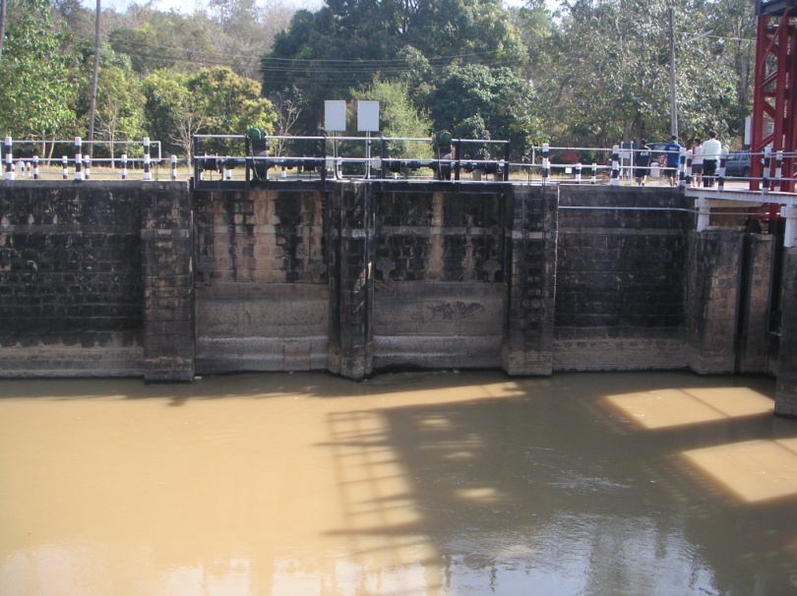

2 | ข้อมูลการสอบเทียบอาคารชลประทาน
 | ÿ ประตูระบายน้ำบานตรง (Sluice gate)
 | ÿ การไหลแบบอิสระ (Free flow)
 | สูตรการคำนวนสอบเทียบอาคาร

 | เมื่อ | Q = ปริมาณน้ำผ่านอาคาร (ลบ.ม./วินาที)
 |  | C = สัมประสิทธิ์ปริมาณน้ำเมื่อการไหลเป็นแบบอิสระ
 |  | L = ความกว้างของช่องประตูระบาย (เมตร)
 |  | Go = การเปิดบาน (เมตร)
 |  | H = ระดับน้ำด้านหน้าประตู - ระดับน้ำด้านท้ายประตู (เมตร)
 |  | g = ความเร่งเนื่องจากแรงโน้มถ่วง (เมตร/วินาที)

ที่ | ระดับน้ำ | ระดับ | H |  | ระยะเปิดบาน | Q | H/Go | Cd
 | ด้านเหนือน้ำ | ธรณี |  |  | (Go)
 | ม.(รทก./รสม.) | ม.(รทก./รสม.) |  |  | ม. | ลบ.ม./วินาที
1 | 332.90 | 331.31 | 1.58 | 5.5765 | 1.00 | 6.510 | 1.585 | 0.195
2 | 332.90 | 331.31 | 1.59 | 5.5853 | 1.00 | 8.156 | 1.590 | 0.243
3 | 333.85 | 331.31 | 2.54 | 7.0524 | 2.00 | 9.140 | 1.268 | 0.108
4 | 333.91 | 331.31 | 2.60 | 7.1423 | 2.00 | 8.667 | 1.300 | 0.101
5 | 333.91 | 331.31 | 2.60 | 7.1423 | 2.00 | 8.666 | 1.300 | 0.101
6 | 333.91 | 331.31 | 2.60 | 7.1423 | 2.00 | 8.588 | 1.300 | 0.100
7 | 333.44 | 331.31 | 2.13 | 6.4570 | 1.60 | 8.269 | 1.328 | 0.133
8 | 333.44 | 331.31 | 2.13 | 6.4570 | 1.60 | 8.376 | 1.328 | 0.135
9 | 333.18 | 331.31 | 1.87 | 6.0491 | 1.30 | 7.878 | 1.435 | 0.167
10 | 333.18 | 331.31 | 1.87 | 6.0491 | 1.30 | 8.129 | 1.435 | 0.172

สอบเทียบอาคาร ปตร.ฯฝั่งซ้าย ฝายสินธุกิจปรีชา โครงการส่งน้ำและบำรุงรักษาแม่แฝก - แม่งัด

3 | ข้อมูลการเปิดบานในระดับต่างๆ

ที่ | ระดับน้ำ | ระดับธรณี | H | ระยะเปิดบาน | H/Go | Cd | ปริมาณน้ำไหลผ่าน
 | ด้านเหนือน้ำ |  |  | (Go)
 | ม.(รทก./รสม.) | ม.(รทก./รสม.) |  | ม. |  |  | ลบ.ม./วินาที
1 | 332.90 | 331.31 | 1.58 | 1.00 | 1.585 | 0.222 | 7.4131
2 | 332.90 | 331.31 | 1.59 | 1.00 | 1.590 | 0.223 | 7.4889
3 | 333.85 | 331.31 | 2.54 | 2.00 | 1.268 | 0.100 | 8.4589
4 | 333.91 | 331.31 | 2.60 | 2.00 | 1.300 | 0.112 | 9.6335
5 | 333.91 | 331.31 | 2.60 | 2.00 | 1.300 | 0.112 | 9.6335
6 | 333.91 | 331.31 | 2.60 | 2.00 | 1.300 | 0.112 | 9.6335
7 | 333.44 | 331.31 | 2.13 | 1.60 | 1.328 | 0.123 | 7.6350
8 | 333.44 | 331.31 | 2.13 | 1.60 | 1.328 | 0.123 | 7.6350
9 | 333.18 | 331.31 | 1.87 | 1.30 | 1.435 | 0.164 | 7.7360
10 | 333.18 | 331.31 | 1.87 | 1.30 | 1.435 | 0.164 | 7.7360

หมายเหตุ สามารถนำไปใช้คำนวณในการยกบานระบายที่ระดับต่างๆ โดยป้อนข้อมูลระดับด้านเหนือน้ำและระดับที่ต้องการยกบาน
 | จะสามารถทราบปริมาณน้ำไหลผ่านอาคารได้ (กรอกข้อมูลในช่องว่างเท่านั้น ยกเว้นช่องสีทึบ)

